상품제안서
포트메리온 보타닉가든 프리미엄 프라이팬24cm+유리뚜껑 | 상품코드: S45735

 |  |  |  |  |  |  | 02-713-8555 | www.synergygift.co.kr
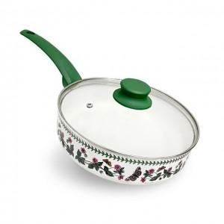

【상세/제작정보】

【인쇄/포장옵션】 | 스티커 / 포장불가능

【공급단가】 | 수량 | 10~ | 30~ | 50~ | 100~ | 300~
*VAT별도 | 단가 | 88,040원 | 83,300원 | 79,240원 | 77,210원 | 75,850원

【상품 URL】 | https://www.synergygift.co.kr:443/src/goods_detail.php?gdno=45735

